Portada

Afiliados Extranjeros
a la
Seguridad Social

 | ÍNDICE

Mayo 2023

Indice
AFILIACIÓN MEDIA DE EXTRANJEROS A LA SEGURIDAD SOCIAL

ÍNDICE
Datos desestacionalizados
Resumen diario
Variación por Comunidad Autónoma
Distribución por regímenes, país de procedencia y género
Evolución de afiliados Extranjeros
Afiliación por regímenes, provincias y CC AA - Unión Europea
Afiliación por regímenes, provincias y CC AA - NO Unión Europea
Afiliación por regímenes, provincias y CC AA - TOTAL
Afiliación por género, provincias y CC AA
Evolución de la afiliación media de Extranjeros
Evolución de la afiliación de Extranjeros por provincias y CC AA
Reg. General. Distribución por sectores de actividad (gráfico)
Reg. General. Distribución por sectores de actividad
Reg. Autónomos. Distribución por sectores de actividad (gráfico)
Reg. Autónomos Distribución por sectores de actividad
Gráficos evolución, según país de procedencia
Distribución por paises de procedencia
Por nacionalidad, régimen, género (gráfico dinámico)

DISTRIBUCIÓN POR CC AA
Andalucia | - Por Regímenes | - Por Sectores | - Por Paises
Aragón | - Por Regímenes | - Por Sectores | - Por Paises
Asturias | - Por Regímenes | - Por Sectores | - Por Paises
ILLES BALEARS | - Por Regímenes | - Por Sectores | - Por Paises
Islas Canarias | - Por Regímenes | - Por Sectores | - Por Paises
Cantabria | - Por Regímenes | - Por Sectores | - Por Paises
Castilla y León | - Por Regímenes | - Por Sectores | - Por Paises
Castilla la Mancha | - Por Regímenes | - Por Sectores | - Por Paises
Cataluña | - Por Regímenes | - Por Sectores | - Por Paises
C. Valenciana | - Por Regímenes | - Por Sectores | - Por Paises
Extremadura | - Por Regímenes | - Por Sectores | - Por Paises
Galicia | - Por Regímenes | - Por Sectores | - Por Paises
Madrid | - Por Regímenes | - Por Sectores | - Por Paises
R. de Murcia | - Por Regímenes | - Por Sectores | - Por Paises
Navarra | - Por Regímenes | - Por Sectores | - Por Paises
País Vasco | - Por Regímenes | - Por Sectores | - Por Paises
La Rioja | - Por Regímenes | - Por Sectores | - Por Paises
Ceuta | - Por Regímenes | - Por Sectores | - Por Paises
Melilla | - Por Regímenes | - Por Sectores | - Por Paises

Desestacionalizados
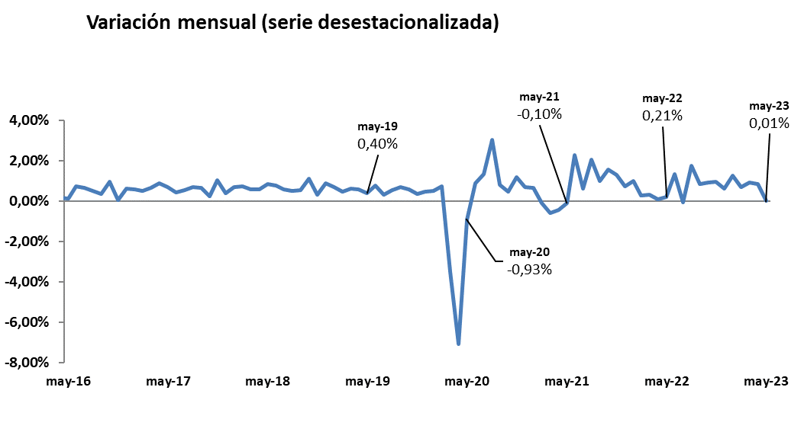
Mayo 2023
 |  |  |  |  | VOLVER AL ÍNDICE

Afiliados
Desestacionalizados
2.594.783

VARIACIÓN
MENSUAL
143
0,01 %

 | Mes-Año | Ajuste estacional
 | Jan-14 | 1,567,954
 | Feb-14 | 1,568,037
 | Mar-14 | 1,563,165
 | Apr-14 | 1,559,959
 | May-14 | 1,559,707
 | Jun-14 | 1,560,920
 | Jul-14 | 1,562,890
 | Aug-14 | 1,565,567
 | Sep-14 | 1,568,049
 | Oct-14 | 1,569,357
 | Nov-14 | 1,571,416
 | Dec-14 | 1,574,319
 | Jan-15 | 1,573,809
 | Feb-15 | 1,580,072
 | Mar-15 | 1,591,196
 | Apr-15 | 1,601,101
 | May-15 | 1,610,644
 | Jun-15 | 1,613,818
 | Jul-15 | 1,618,298
 | Aug-15 | 1,624,700
 | Sep-15 | 1,632,000
 | Oct-15 | 1,634,143
 | Nov-15 | 1,645,809
 | Dec-15 | 1,653,113
 | Jan-16 | 1,661,676
 | Feb-16 | 1,667,771
 | Mar-16 | 1,672,729
 | Apr-16 | 1,675,239
 | May-16 | 1,677,188
 | Jun-16 | 1,689,171
 | Jul-16 | 1,699,973
 | Aug-16 | 1,708,495
 | Sep-16 | 1,714,598
 | Oct-16 | 1,730,965
 | Nov-16 | 1,731,678
 | Dec-16 | 1,742,425
 | Jan-17 | 1,752,613
 | Feb-17 | 1,761,329
 | Mar-17 | 1,772,846
 | Apr-17 | 1,788,321
 | May-17 | 1,800,362
 | Jun-17 | 1,808,104
 | Jul-17 | 1,817,893
 | Aug-17 | 1,830,626
 | Sep-17 | 1,842,403
 | Oct-17 | 1,846,848
 | Nov-17 | 1,865,485
 | Dec-17 | 1,872,375
 | Jan-18 | 1,885,516
 | Feb-18 | 1,899,372
 | Mar-18 | 1,910,057
 | Apr-18 | 1,921,052
 | May-18 | 1,936,900
 | Jun-18 | 1,951,265
 | Jul-18 | 1,962,521
 | Aug-18 | 1,972,614
 | Sep-18 | 1,983,314
 | Oct-18 | 2,004,872
 | Nov-18 | 2,011,014
 | Dec-18 | 2,028,931
 | Jan-19 | 2,042,641
 | Feb-19 | 2,051,979
 | Mar-19 | 2,064,751
 | Apr-19 | 2,076,227
 | May-19 | 2,084,473
 | Jun-19 | 2,100,135
 | Jul-19 | 2,106,976
 | Aug-19 | 2,118,502
 | Sep-19 | 2,132,715
 | Oct-19 | 2,145,171
 | Nov-19 | 2,152,556
 | Dec-19 | 2,162,399
 | Jan-20 | 2,173,511
 | Feb-20 | 2,189,421
 | Mar-20 | 2,112,884
 | Apr-20 | 1,963,439
 | May-20 | 1,945,255
 | Jun-20 | 1,962,013
 | Jul-20 | 1,988,192
 | Aug-20 | 2,047,965
 | Sep-20 | 2,064,365
 | Oct-20 | 2,074,203
 | Nov-20 | 2,098,314
 | Dec-20 | 2,112,389
 | Jan-21 | 2,125,921
 | Feb-21 | 2,123,606
 | Mar-21 | 2,111,182
 | Apr-21 | 2,101,666
 | May-21 | 2,099,570
 | Jun-21 | 2,146,990
 | Jul-21 | 2,160,232
 | Aug-21 | 2,204,054
 | Sep-21 | 2,225,856
 | Oct-21 | 2,260,779
 | Nov-21 | 2,290,099
 | Dec-21 | 2,306,664
 | Jan-22 | 2,329,176
 | Feb-22 | 2,335,216
 | Mar-22 | 2,342,004
 | Apr-22 | 2,343,637 | 1,633 | 0.07%
 | May-22 | 2,348,595 | 4,958 | 0.21%
 | Jun-22 | 2,379,846 | 31,251 | 1.33%
 | Jul-22 | 2,378,437 | -1,409 | -0.06%
 | Aug-22 | 2,419,877 | 41,440 | 1.74%
 | Sep-22 | 2,439,668 | 19,791 | 0.82%
 | Oct-22 | 2,462,109 | 22,441 | 0.92%
 | Nov-22 | 2,485,897 | 23,788 | 0.97%
 | Dec-22 | 2,500,677 | 14,780 | 0.59%
 | Jan-23 | 2,532,345 | 31,668 | 1.27%
 | Feb-23 | 2,549,823 | 17,478 | 0.69%
 | Mar-23 | 2,573,331 | 23,508 | 0.92%
 | Apr-23 | 2,594,640 | 21,309 | 0.83%
 | May-23 | 2,594,783 | 143 | 0.01%

Resumen diario
 | AFILIACIÓN DE EXTRANJEROS
 | RESUMEN DIARIO (Mayo 2023)
VARIACIÓN DIARIA (MAYO 2023)
 | Fecha | TOTAL SISTEMA | Variación diaria |  | VOLVER AL ÍNDICE
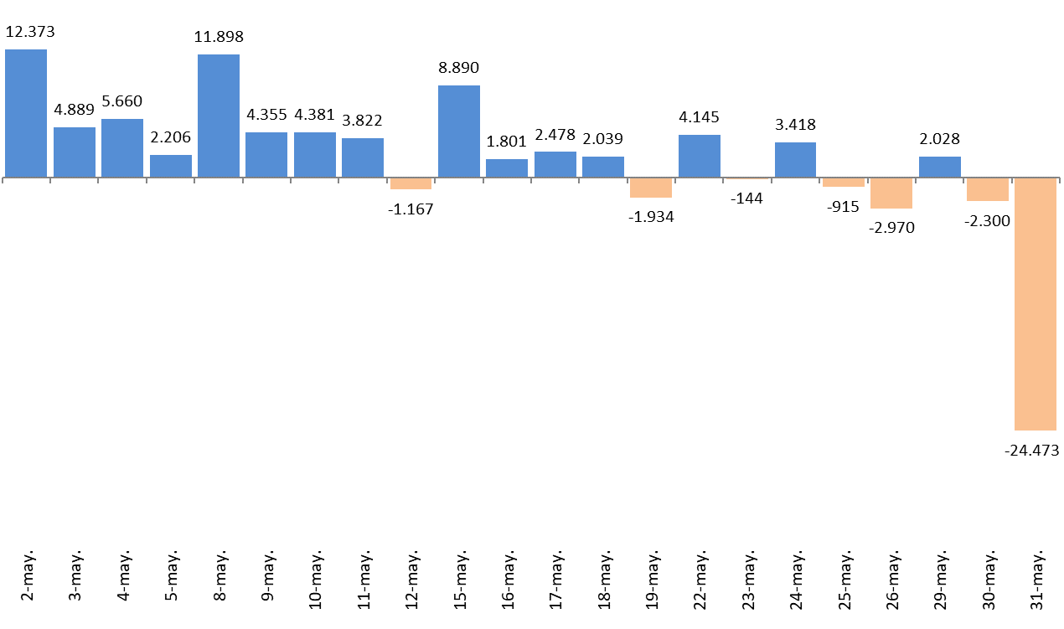
 |  |  | Absoluta | en %
 | 2023-04-28 | 2,630,542
 | 2023-05-02 | 2,642,915 | 12,373 | 0.47%
 | 2023-05-03 | 2,647,804 | 4,889 | 0.18%
 | 2023-05-04 | 2,653,464 | 5,660 | 0.21%
 | 2023-05-05 | 2,655,670 | 2,206 | 0.08%
 | 2023-05-08 | 2,667,568 | 11,898 | 0.45%
 | 2023-05-09 | 2,671,923 | 4,355 | 0.16%
 | 2023-05-10 | 2,676,304 | 4,381 | 0.16%
 | 2023-05-11 | 2,680,126 | 3,822 | 0.14%
 | 2023-05-12 | 2,678,959 | -1,167 | -0.04%
 | 2023-05-15 | 2,687,849 | 8,890 | 0.33%
 | 2023-05-16 | 2,689,650 | 1,801 | 0.07%
 | 2023-05-17 | 2,692,128 | 2,478 | 0.09%
 | 2023-05-18 | 2,694,167 | 2,039 | 0.08%
 | 2023-05-19 | 2,692,233 | -1,934 | -0.07%
 | 2023-05-22 | 2,696,378 | 4,145 | 0.15%
 | 2023-05-23 | 2,696,234 | -144 | -0.01%
 | 2023-05-24 | 2,699,652 | 3,418 | 0.13%
 | 2023-05-25 | 2,698,737 | -915 | -0.03%
 | 2023-05-26 | 2,695,767 | -2,970 | -0.11%
 | 2023-05-29 | 2,697,795 | 2,028 | 0.08%
 | 2023-05-30 | 2,695,495 | -2,300 | -0.09%
 | 2023-05-31 | 2,671,022 | -24,473 | -0.91%

Variación por CCAA
 | AFILIACIÓN DE EXTRANJEROS
 | VARIACIÓN POR COMUNIDAD AUTÓNOMA (Mayo 2023)
 |  |  |  | Número de Afiliados |  | Diferencias |  | VOLVER AL ÍNDICE
VARIACION TOTAL DE AFILIADOS POR COMUNIDAD AUTÓNOMA ( Del 1 al 31 de Mayo de 2023 ) | COMUNIDAD AUTÓNOMA | Código Provincia | Provincia | 2023-04-28 | 2023-05-31 | Absoluta | % Variación
 |  | 4 | Almeria | 76,573 | 72,154 | -4,419 | -5.77%
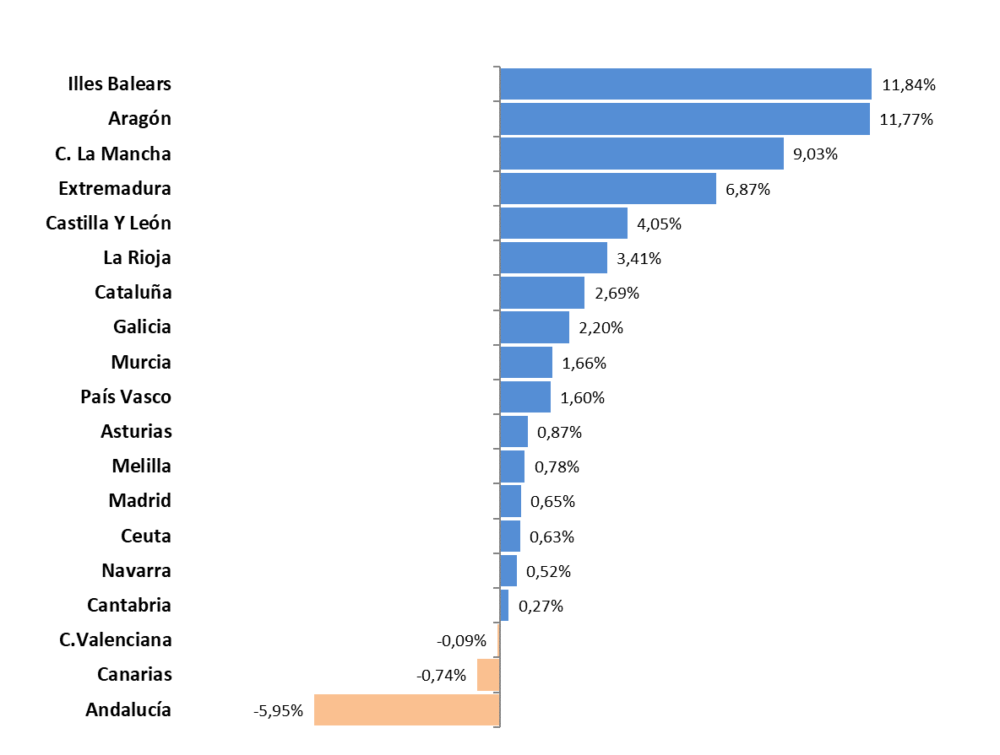
 |  | 11 | Cadiz | 16,033 | 16,163 | 130 | 0.81%
 |  | 14 | Cordoba | 9,613 | 9,796 | 183 | 1.90%
 |  | 18 | Granada | 26,088 | 25,987 | -101 | -0.39%
 |  | 21 | Huelva | 72,396 | 54,336 | -18,060 | -24.95%
 |  | 23 | Jaen | 6,663 | 6,340 | -323 | -4.85%
 |  | 29 | Malaga | 98,893 | 100,956 | 2,063 | 2.09%
 |  | 41 | Sevilla | 39,353 | 39,325 | -28 | -0.07%
 | Andalucía |  |  | 345,612 | 325,057 | -20,555 | -5.95%
 |  | 22 | Huesca | 19,434 | 22,956 | 3,522 | 18.12%
 |  | 44 | Teruel | 7,980 | 8,318 | 338 | 4.24%
 |  | 50 | Zaragoza | 63,295 | 70,111 | 6,816 | 10.77%
 | Aragón |  |  | 90,709 | 101,385 | 10,676 | 11.77%
 | Asturias | 33 | Asturias | 19,357 | 19,525 | 168 | 0.87%
 | Illes Balears | 7 | Illes Balears | 123,523 | 138,151 | 14,628 | 11.84%
 |  | 35 | Las Palmas | 59,954 | 59,555 | -399 | -0.67%
 |  | 38 | Santa Cruz Tenerife | 56,834 | 56,373 | -461 | -0.81%
 | Canarias |  |  | 116,788 | 115,928 | -860 | -0.74%
 | Cantabria | 39 | Cantabria | 16,055 | 16,098 | 43 | 0.27%
 |  | 5 | Avila | 4,289 | 4,389 | 100 | 2.33%
 |  | 9 | Burgos | 14,951 | 15,864 | 913 | 6.11%
 |  | 24 | Leon | 9,616 | 9,779 | 163 | 1.70%
 |  | 34 | Palencia | 4,121 | 4,359 | 238 | 5.78%
 |  | 37 | Salamanca | 6,833 | 6,976 | 143 | 2.09%
 |  | 40 | Segovia | 9,133 | 9,739 | 606 | 6.64%
 |  | 42 | Soria | 5,245 | 5,329 | 84 | 1.60%
 |  | 47 | Valladolid | 14,911 | 15,573 | 662 | 4.44%
 |  | 49 | Zamora | 3,138 | 3,152 | 14 | 0.45%
 | Castilla Y León |  |  | 72,237 | 75,160 | 2,923 | 4.05%
 |  | 2 | Albacete | 12,963 | 15,467 | 2,504 | 19.32%
 |  | 13 | Ciudad Real | 11,983 | 13,822 | 1,839 | 15.35%
 |  | 16 | Cuenca | 11,946 | 14,057 | 2,111 | 17.67%
 |  | 19 | Guadalajara | 16,130 | 16,395 | 265 | 1.64%
 |  | 45 | Toledo | 26,636 | 27,112 | 476 | 1.79%
 | C. La Mancha |  |  | 79,658 | 86,853 | 7,195 | 9.03%
 |  | 8 | Barcelona | 456,073 | 461,380 | 5,307 | 1.16%
 |  | 17 | Girona | 70,999 | 73,431 | 2,432 | 3.43%
 |  | 25 | Lleida | 41,229 | 48,276 | 7,047 | 17.09%
 |  | 43 | Tarragona | 55,621 | 57,627 | 2,006 | 3.61%
 | Cataluña |  |  | 623,922 | 640,714 | 16,792 | 2.69%
 |  | 3 | Alacant-Alicante | 113,482 | 114,547 | 1,065 | 0.94%
 |  | 12 | Castelló | 39,694 | 38,920 | -774 | -1.95%
 |  | 46 | Valencia | 136,060 | 135,500 | -560 | -0.41%
 | C.Valenciana |  |  | 289,236 | 288,967 | -269 | -0.09%
 |  | 6 | Badajoz | 9,503 | 9,994 | 491 | 5.17%
 |  | 10 | Caceres | 6,398 | 7,000 | 602 | 9.41%
 | Extremadura |  |  | 15,901 | 16,994 | 1,093 | 6.87%
 |  | 15 | A Coruña | 21,935 | 22,400 | 465 | 2.12%
 |  | 27 | Lugo | 8,019 | 8,153 | 134 | 1.67%
 |  | 32 | Ourense | 7,051 | 7,206 | 155 | 2.20%
 |  | 36 | Pontevedra | 17,809 | 18,259 | 450 | 2.53%
 | Galicia |  |  | 54,814 | 56,018 | 1,204 | 2.20%
 | Madrid | 28 | Madrid | 532,473 | 535,940 | 3,467 | 0.65%
 | Murcia | 30 | Murcia | 102,969 | 104,674 | 1,705 | 1.66%
 | Navarra | 31 | Navarra | 34,691 | 34,873 | 182 | 0.52%
 |  | 1 | Araba-Álava | 14,706 | 15,369 | 663 | 4.51%
 |  | 20 | Gipuzkoa | 30,474 | 30,901 | 427 | 1.40%
 |  | 48 | Bizkaia | 41,784 | 42,086 | 302 | 0.72%
 | País Vasco |  |  | 86,964 | 88,356 | 1,392 | 1.60%
 | La Rioja | 26 | La Rioja | 19,024 | 19,672 | 648 | 3.41%
 | Ceuta | 51 | Ceuta | 2,392 | 2,407 | 15 | 0.63%
 | Melilla | 52 | Melilla | 4,217 | 4,250 | 33 | 0.78%
 |  |  | TOTALES | 2,630,542 | 2,671,022 | 40,480 | 1.54%

Distribución REG-PAÍS-GÉNERO
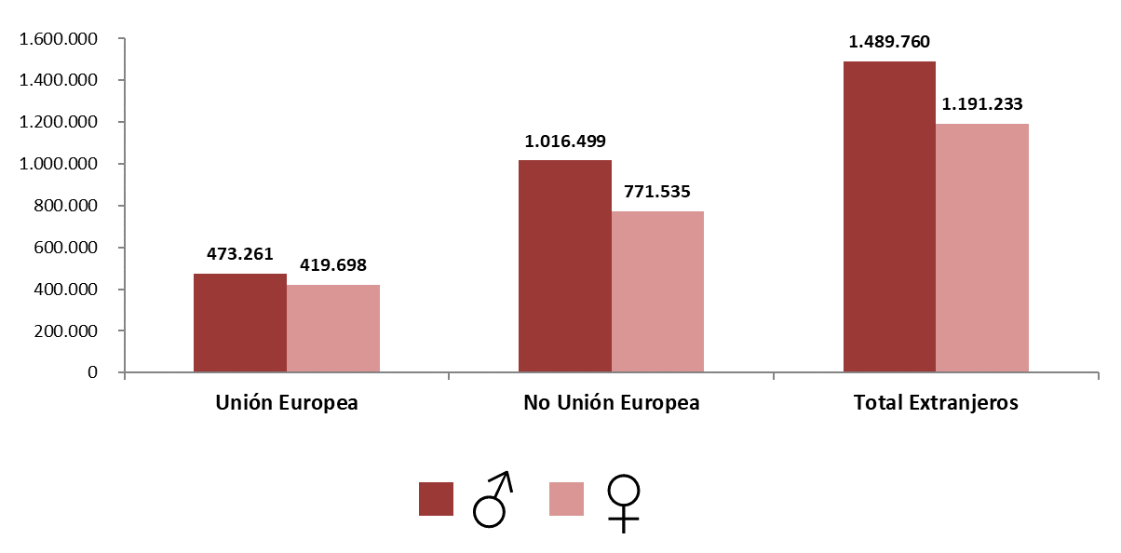
AFILIACIÓN DE EXTRANJEROS
DISTRIBUCIÓN POR REGÍMENES

MEDIA MAYO 2023 |  |  |  |  |  |  |  |  | VOLVER AL ÍNDICE

 | TOTAL GENERAL | General (1) | S.E. Agrario | S.E. Hogar | AUTÓNOMOS | MAR | CARBÓN | TOTAL
DE LA UNIÓN EUROPEA | 722,766 | 623,600 | 65,747 | 33,419 | 168,832 | 1,336 | 25 | 892,959
DE PAÍSES NO UNIÓN EUROPEA | 1,531,577 | 1,193,230 | 197,299 | 141,048 | 252,322 | 4,132 | 3 | 1,788,034
TOTAL EXTRANJEROS | 2,254,343 | 1,816,830 | 263,047 | 174,466 | 421,154 | 5,468 | 28 | 2,680,993
(1) No se incluyen los afiliados de los Sistemas Especiales Agrario y Hogar

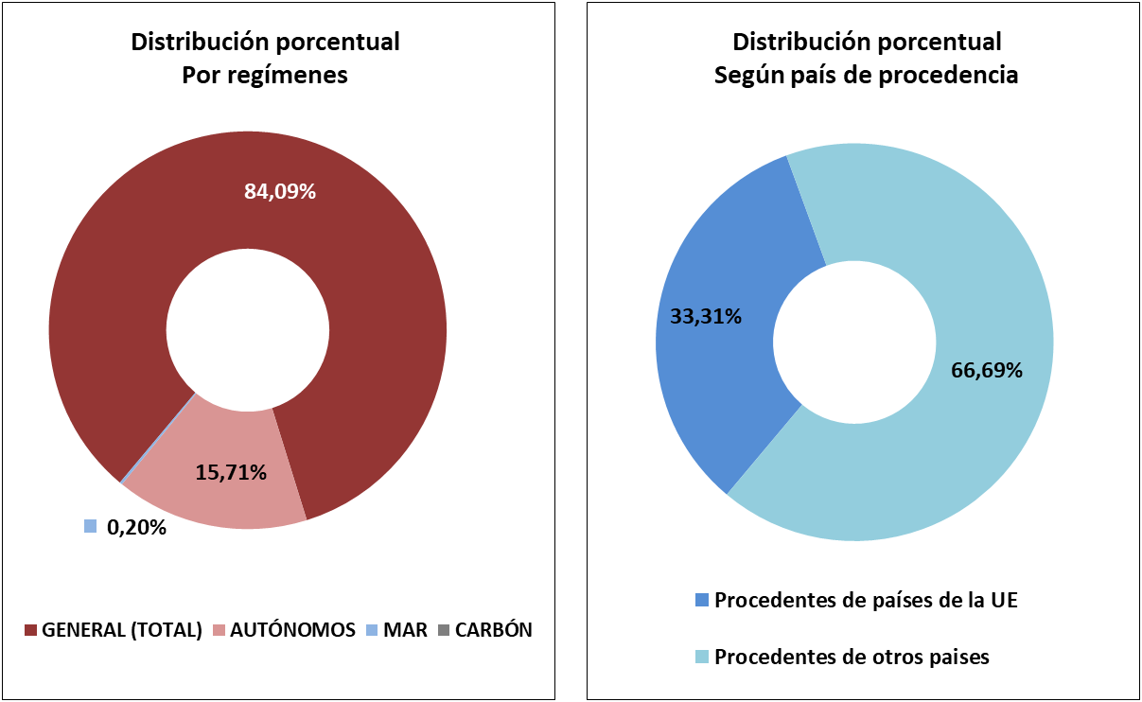

DISTRIBUCIÓN POR GÉNERO

Evolución de afiliados
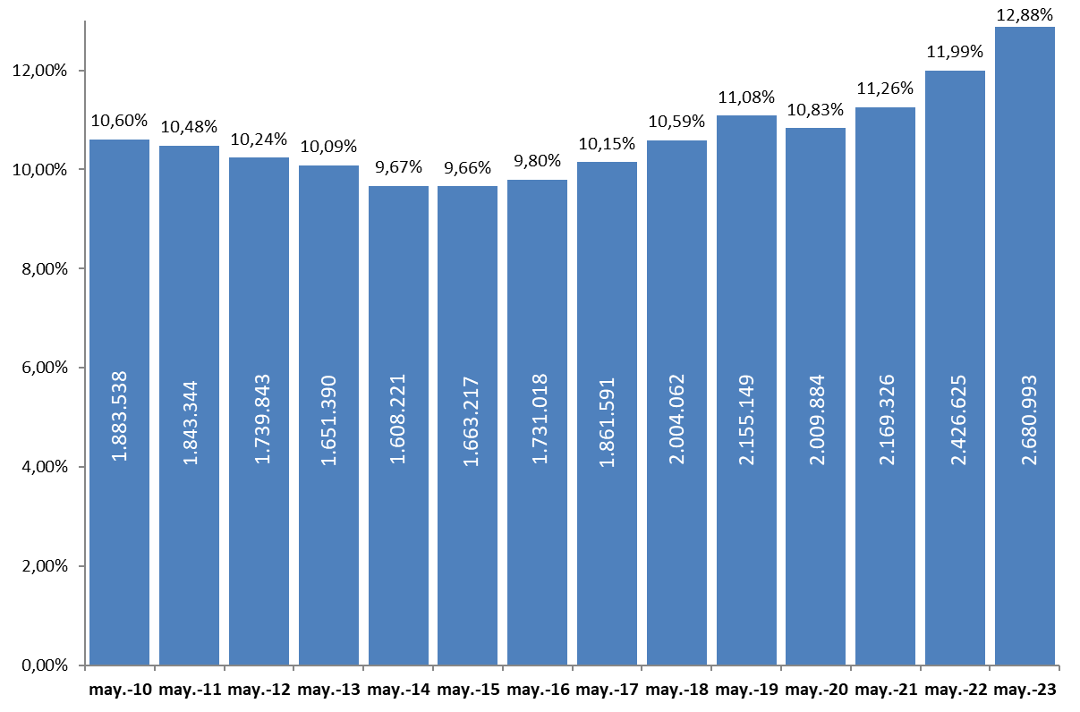
AFILIACIÓN DE EXTRANJEROS
 | AFILIADOS MEDIOS
EVOLUCIÓN DEL NÚMERO DE AFILIADOS EXTRANJEROS

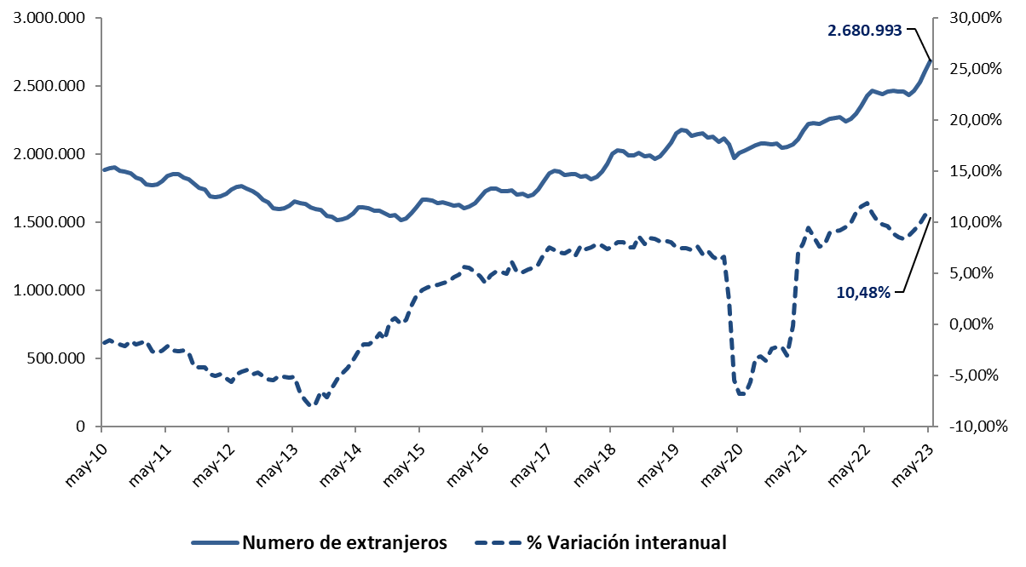

EVOLUCIÓN DEL PORCENTAJE DE EXTRANJEROS SOBRE TOTAL DE AFILIADOS

Total
 | AFILIACIÓN DE EXTRANJEROS
 | TOTAL EXTRANJEROS |  |  |  |  |  |  |  |  |  | VOLVER AL ÍNDICE

 | MEDIA MAYO 2023
Cód. Prov. |  | TOTAL GENERAL | General (1) | S.E. Agrario | S.E. Hogar | AUTÓNOMOS | MAR | CARBÓN | TOTAL | NÚMERO DE AFILIADOS Y PORCENTAJE SOBRE TOTAL DE EXTRANJEROS
4 | Almería | 67,277 | 28,746 | 37,586 | 946 | 7,421 | 114 | 0 | 74,812
11 | Cádiz | 11,073 | 9,510 | 461 | 1,103 | 5,086 | 94 | 0 | 16,253
14 | Córdoba | 8,629 | 5,134 | 2,510 | 984 | 1,484 | 0 | 0 | 10,113
18 | Granada | 20,665 | 13,091 | 6,263 | 1,312 | 5,781 | 15 | 0 | 26,461 | MEDIA MAYO 2023
21 | Huelva | 62,706 | 6,998 | 55,152 | 556 | 1,988 | 73 | 0 | 64,767
ANDALUCÍA | 12.65%
ARAGÓN | 3.69%
ASTURIAS | 0.73%
ILLES BALEARS | 5.04%
CANARIAS | 4.35%
CANTABRIA | 0.60%
CASTILLA Y LEÓN | 2.80%
CAST.-LA MANCHA | 3.11%
CATALUÑA | 23.83%
COM.VALENCIANA | 10.86%
EXTREMADURA | 0.62%
GALICIA | 2.08%
MADRID | 20.05%
REG. DE MURCIA | 3.93%
NAVARRA | 1.32%
PAÍS VASCO | 3.32%
LA RIOJA | 0.76%
CEUTA | 0.09%
MELILLA | 0.16%
23 | Jaén | 5,401 | 3,424 | 1,504 | 473 | 1,227 | 0 | 0 | 6,628
29 | Málaga | 71,247 | 63,788 | 1,884 | 5,575 | 29,349 | 168 | 0 | 100,764
41 | Sevilla | 33,213 | 23,361 | 5,750 | 4,102 | 6,215 | 12 | 0 | 39,441
 | ANDALUCÍA | 280,212 | 154,051 | 111,110 | 15,051 | 58,551 | 476 | 0 | 339,238
22 | Huesca | 20,432 | 13,287 | 6,332 | 813 | 1,548 | 0 | 0 | 21,979
44 | Teruel | 7,396 | 6,192 | 887 | 317 | 880 | 0 | 0 | 8,276
50 | Zaragoza | 60,331 | 45,739 | 9,424 | 5,168 | 8,239 | 0 | 0 | 68,570
 | ARAGÓN | 88,159 | 65,217 | 16,643 | 6,299 | 10,666 | 0 | 0 | 98,825
33 | ASTURIAS | 15,698 | 13,067 | 265 | 2,366 | 3,646 | 181 | 28 | 19,553
7 | ILLES BALEARS | 108,565 | 102,578 | 1,339 | 4,648 | 26,246 | 391 | 0 | 135,201
35 | Las Palmas | 45,088 | 41,864 | 1,251 | 1,973 | 14,521 | 331 | 0 | 59,940
38 | S.C.Tenerife | 40,640 | 38,035 | 1,517 | 1,088 | 15,786 | 317 | 0 | 56,743
 | CANARIAS | 85,728 | 79,899 | 2,769 | 3,061 | 30,307 | 648 | 0 | 116,683
39 | CANTABRIA | 13,194 | 11,352 | 200 | 1,642 | 2,817 | 172 | 0 | 16,183
5 | Ávila | 3,689 | 2,976 | 357 | 355 | 679 | 0 | 0 | 4,368
9 | Burgos | 13,949 | 12,248 | 563 | 1,139 | 1,923 | 0 | 0 | 15,872
24 | León | 8,342 | 6,984 | 556 | 802 | 1,459 | 0 | 0 | 9,801
34 | Palencia | 3,799 | 3,198 | 312 | 289 | 504 | 0 | 0 | 4,303
37 | Salamanca | 5,930 | 5,006 | 235 | 689 | 1,030 | 0 | 0 | 6,960
40 | Segovia | 8,548 | 6,658 | 1,306 | 584 | 979 | 0 | 0 | 9,527
42 | Soria | 4,808 | 4,135 | 397 | 276 | 479 | 0 | 0 | 5,287
47 | Valladolid | 13,804 | 11,521 | 1,094 | 1,190 | 1,874 | 0 | 0 | 15,678
49 | Zamora | 2,756 | 2,117 | 475 | 165 | 457 | 0 | 0 | 3,214
 | CASTILLA Y LEÓN | 65,625 | 54,842 | 5,294 | 5,489 | 9,385 | 0 | 0 | 75,011
2 | Albacete | 12,705 | 6,119 | 6,022 | 564 | 1,335 | 0 | 0 | 14,040
13 | Ciudad Real | 11,272 | 6,900 | 3,735 | 637 | 1,669 | 0 | 0 | 12,941
16 | Cuenca | 11,801 | 8,011 | 3,226 | 563 | 1,154 | 0 | 0 | 12,955
19 | Guadalajara | 14,242 | 12,545 | 852 | 845 | 2,127 | 0 | 0 | 16,369
45 | Toledo | 22,587 | 19,045 | 2,209 | 1,333 | 4,600 | 0 | 0 | 27,187
 | CAST.-LA MANCHA | 72,607 | 52,620 | 16,045 | 3,942 | 10,885 | 0 | 0 | 83,492
8 | Barcelona | 391,616 | 364,685 | 2,740 | 24,192 | 70,325 | 297 | 0 | 462,238
17 | Girona | 62,892 | 58,059 | 2,313 | 2,520 | 9,977 | 209 | 0 | 73,079
25 | Lleida | 42,530 | 31,264 | 10,284 | 982 | 3,618 | 0 | 0 | 46,148
43 | Tarragona | 48,698 | 42,578 | 4,304 | 1,817 | 8,463 | 256 | 0 | 57,418
 | CATALUÑA | 545,736 | 496,585 | 19,641 | 29,510 | 92,384 | 763 | 0 | 638,883
3 | Alacant-Alicante | 84,884 | 73,296 | 8,272 | 3,316 | 29,703 | 268 | 0 | 114,854
12 | Castelló | 33,237 | 27,983 | 2,971 | 2,284 | 5,979 | 141 | 0 | 39,357
46 | Valencia | 110,232 | 91,255 | 11,111 | 7,866 | 26,579 | 98 | 0 | 136,909
 | C. VALENCIANA | 228,353 | 192,534 | 22,354 | 13,465 | 62,261 | 507 | 0 | 291,121
6 | Badajoz | 8,073 | 5,320 | 2,076 | 677 | 1,661 | 0 | 0 | 9,734
10 | Cáceres | 5,867 | 3,275 | 2,227 | 365 | 1,089 | 0 | 0 | 6,956
 | EXTREMADURA | 13,940 | 8,595 | 4,303 | 1,042 | 2,750 | 0 | 0 | 16,690
15 | A Coruña | 18,248 | 15,737 | 497 | 2,014 | 3,573 | 490 | 0 | 22,310
27 | Lugo | 6,487 | 5,216 | 682 | 588 | 1,113 | 544 | 0 | 8,144
32 | Ourense | 6,098 | 5,273 | 176 | 649 | 1,084 | 0 | 0 | 7,181
36 | Pontevedra | 14,412 | 12,958 | 197 | 1,258 | 3,106 | 631 | 0 | 18,149
 | GALICIA | 45,244 | 39,184 | 1,552 | 4,509 | 8,875 | 1,665 | 0 | 55,784
28 | C. DE MADRID | 468,630 | 406,301 | 1,072 | 61,257 | 68,898 | 96 | 0 | 537,624
30 | R. DE MURCIA | 95,341 | 39,154 | 52,241 | 3,947 | 9,953 | 122 | 0 | 105,417
31 | NAVARRA | 29,719 | 23,823 | 3,121 | 2,775 | 5,648 | 0 | 0 | 35,367
1 | Araba-Álava | 13,526 | 11,348 | 965 | 1,213 | 2,088 | 0 | 0 | 15,614
20 | Gipuzkoa | 26,122 | 21,617 | 326 | 4,179 | 4,694 | 159 | 0 | 30,974
48 | Bizkaia | 34,447 | 26,955 | 403 | 7,088 | 7,563 | 280 | 0 | 42,289
 | PAÍS VASCO | 74,095 | 59,920 | 1,695 | 12,480 | 14,344 | 439 | 0 | 88,878
26 | LA RIOJA | 17,949 | 13,205 | 3,398 | 1,346 | 2,416 | 0 | 0 | 20,365
51 | CEUTA | 2,127 | 1,362 | 0 | 765 | 291 | 6 | 0 | 2,424
52 | MELILLA | 3,420 | 2,541 | 4 | 875 | 831 | 2 | 0 | 4,253
 | TOTAL | 2,254,343 | 1,816,830 | 263,047 | 174,466 | 421,154 | 5,468 | 28 | 2,680,993
 | (1) No se incluyen los afiliados de los Sistemas Especiales Agrario y Hogar

Variación media CCAA
 | AFILIACIÓN DE EXTRANJEROS
 | VARIACIÓN MENSUAL Y ANUAL POR PROVINCIAS Y CC.AA |  |  |  |  |  | VOLVER AL ÍNDICE

Cód. Prov. | Prov. | Mayo 2023 | Variación mensual |  | Variación anual
 | CC.AA. |  | Absoluta | en % | Absoluta | en %
4 | Almería | 74,812 | -2,004 | -2.61% | 4,518 | 6.43%
11 | Cádiz | 16,253 | 385 | 2.43% | 1,549 | 10.54% | % DE VARIACIÓN INTERANUAL
14 | Córdoba | 10,113 | 599 | 6.30% | 348 | 3.56%
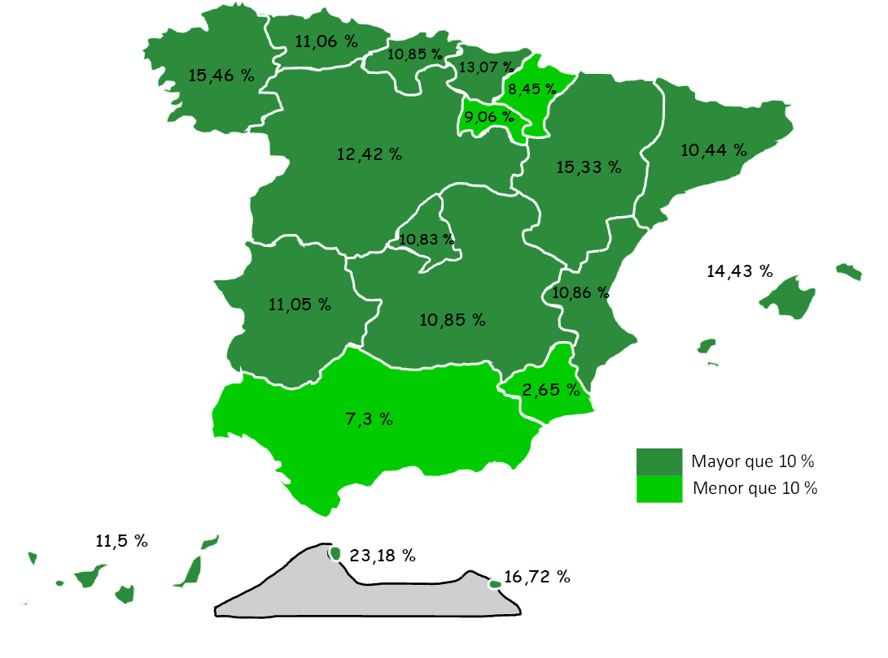
18 | Granada | 26,461 | 453 | 1.74% | 2,113 | 8.68%
21 | Huelva | 64,767 | -6,218 | -8.76% | -1,082 | -1.64%
23 | Jaén | 6,628 | -79 | -1.17% | 237 | 3.71%
29 | Málaga | 100,764 | 2,724 | 2.78% | 11,755 | 13.21%
41 | Sevilla | 39,441 | 362 | 0.93% | 3,635 | 10.15%
 | ANDALUCÍA | 339,238 | -3,778 | -1.10% | 23,074 | 7.30%
22 | Huesca | 21,979 | 3,645 | 19.88% | 4,173 | 23.43%
44 | Teruel | 8,276 | 330 | 4.15% | 648 | 8.49%
50 | Zaragoza | 68,570 | 6,437 | 10.36% | 8,313 | 13.80%
 | ARAGÓN | 98,825 | 10,412 | 11.78% | 13,134 | 15.33%
33 | ASTURIAS | 19,553 | 362 | 1.89% | 1,947 | 11.06%
7 | ILLES BALEARS | 135,201 | 18,111 | 15.47% | 17,046 | 14.43%
35 | Las Palmas | 59,940 | -177 | -0.29% | 6,017 | 11.16%
38 | S.C.Tenerife | 56,743 | -132 | -0.23% | 6,018 | 11.86%
 | CANARIAS | 116,683 | -309 | -0.26% | 12,036 | 11.50%
39 | CANTABRIA | 16,183 | 263 | 1.65% | 1,583 | 10.85%
5 | Ávila | 4,368 | 105 | 2.47% | 524 | 13.62%
9 | Burgos | 15,872 | 942 | 6.31% | 1,652 | 11.61%
24 | León | 9,801 | 212 | 2.21% | 1,055 | 12.06%
34 | Palencia | 4,303 | 208 | 5.08% | 745 | 20.95%
37 | Salamanca | 6,960 | 167 | 2.46% | 877 | 14.42%
40 | Segovia | 9,527 | 449 | 4.95% | 666 | 7.52%
42 | Soria | 5,287 | 82 | 1.58% | 511 | 10.71%
47 | Valladolid | 15,678 | 1,018 | 6.94% | 1,859 | 13.45%
49 | Zamora | 3,214 | 81 | 2.57% | 401 | 14.24%
 | CASTILLA Y LEÓN | 75,011 | 3,266 | 4.55% | 8,289 | 12.42%
2 | Albacete | 14,040 | 1,754 | 14.28% | 1,558 | 12.48%
13 | Ciudad Real | 12,941 | 1,150 | 9.75% | 1,347 | 11.62%
16 | Cuenca | 12,955 | 1,031 | 8.65% | 1,261 | 10.78%
19 | Guadalajara | 16,369 | 513 | 3.23% | 1,395 | 9.32%
45 | Toledo | 27,187 | 782 | 2.96% | 2,612 | 10.63%
 | CAST.-LA MANCHA | 83,492 | 5,231 | 6.68% | 8,173 | 10.85%
8 | Barcelona | 462,238 | 7,885 | 1.74% | 44,119 | 10.55%
17 | Girona | 73,079 | 2,661 | 3.78% | 6,507 | 9.77%
25 | Lleida | 46,148 | 6,142 | 15.35% | 5,303 | 12.98%
43 | Tarragona | 57,418 | 2,666 | 4.87% | 4,458 | 8.42%
 | CATALUÑA | 638,883 | 19,353 | 3.12% | 60,387 | 10.44%
3 | Alacant-Alicante | 114,854 | 2,117 | 1.88% | 11,317 | 10.93%
12 | Castelló | 39,357 | -450 | -1.13% | 1,787 | 4.76%
46 | Valencia | 136,909 | 826 | 0.61% | 15,412 | 12.69%
 | C. VALENCIANA | 291,121 | 2,494 | 0.86% | 28,517 | 10.86%
6 | Badajoz | 6,956 | 642 | 10.17% | -1,966 | -22.04%
10 | Cáceres | 9,734 | 471 | 5.08% | 3,627 | 59.40%
 | EXTREMADURA | 16,690 | 1,114 | 7.15% | 1,661 | 11.05%
15 | A Coruña | 22,310 | 532 | 2.44% | 3,559 | 18.98%
27 | Lugo | 8,144 | 170 | 2.13% | 1,078 | 15.25%
32 | Ourense | 7,181 | 192 | 2.75% | 921 | 14.72%
36 | Pontevedra | 18,149 | 450 | 2.54% | 1,910 | 11.76%
 | GALICIA | 55,784 | 1,344 | 2.47% | 7,468 | 15.46%
28 | C. DE MADRID | 537,624 | 7,207 | 1.36% | 52,548 | 10.83%
30 | R. DE MURCIA | 105,417 | 3,911 | 3.85% | 2,720 | 2.65%
31 | NAVARRA | 35,367 | 1,054 | 3.07% | 2,756 | 8.45%
1 | Araba-Álava | 15,614 | 1,021 | 7.00% | 1,700 | 12.22%
20 | Gipuzkoa | 30,974 | 653 | 2.15% | 3,589 | 13.11%
48 | Bizkaia | 42,289 | 717 | 1.73% | 4,983 | 13.36%
 | PAÍS VASCO | 88,878 | 2,392 | 2.77% | 10,272 | 13.07%
26 | LA RIOJA | 20,365 | 1,786 | 9.61% | 1,692 | 9.06%
51 | CEUTA | 2,424 | 25 | 1.05% | 456 | 23.18%
52 | MELILLA | 4,253 | 72 | 1.73% | 609 | 16.72%
 | TOTAL | 2,680,993 | 74,310 | 2.85% | 254,368 | 10.48%

Grafico Sectores Gral
 | AFILIACIÓN DE EXTRANJEROS | VOLVER AL ÍNDICE
 | % SOBRE TOTAL SECTORES DE ACTIVIDAD. RÉG. GENERAL
 | MEDIA MAYO 2023

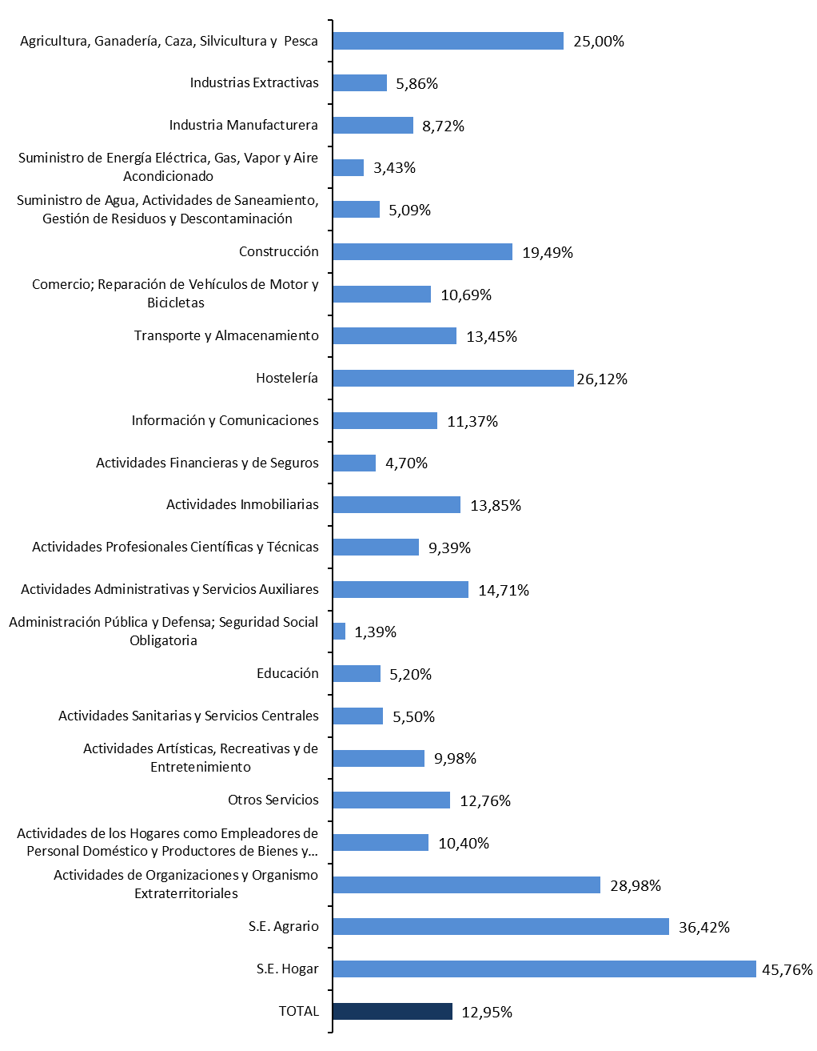
1
2
3
4
5
6
7
8
9
10
11
12
13
14
15
16
17
18
19
20
21
22
22

Grafico Sectores Auton.
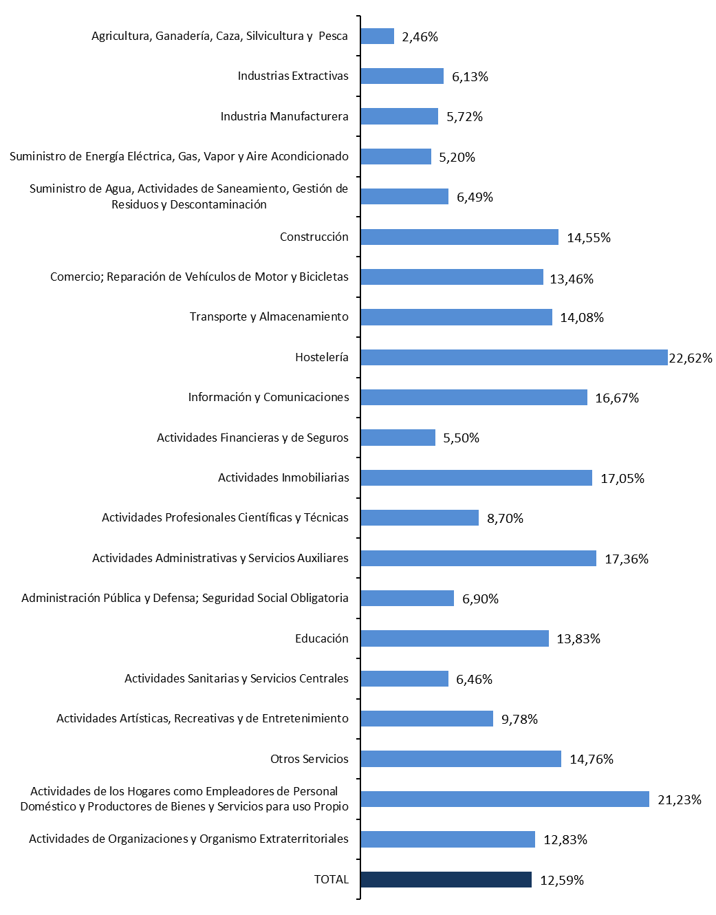
AFILIACIÓN DE EXTRANJEROS | VOLVER AL ÍNDICE
DISTRIBUCIÓN POR SECTORES DE ACTIVIDAD. RÉG. DE AUTÓNOMOS
MEDIA MAYO 2023

Grafico paises
AFILIACIÓN DE EXTRANJEROS
PAÍSES QUE MÁS AFILIADOS APORTAN EN MAYO | VOLVER AL ÍNDICE

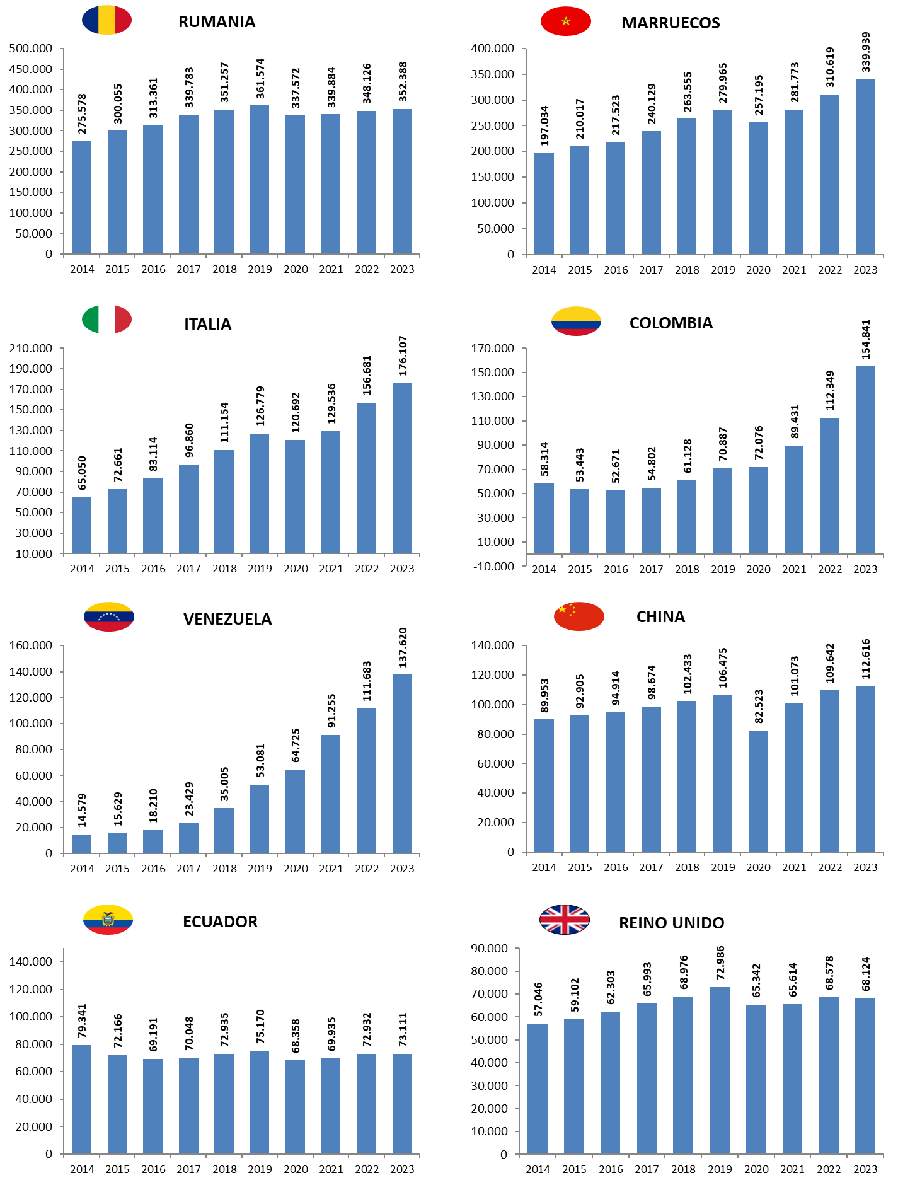
MES DE MAYO DE CADA AÑO (2014-2023) |  |  | AFILIADOS EXTRANJEROS - MESES DE MAYO
 |  |  | 2014 | 2015 | 2016 | 2017 | 2018 | 2019 | 2020 | 2021 | 2022 | 2023
 |  | RUMANIA | 275,578 | 300,055 | 313,361 | 339,783 | 351,257 | 361,574 | 337,572 | 339,884 | 348,126 | 352,388
 |  | MARRUECOS | 197,034 | 210,017 | 217,523 | 240,129 | 263,555 | 279,965 | 257,195 | 281,773 | 310,619 | 339,939
 |  | ITALIA | 65,050 | 72,661 | 83,114 | 96,860 | 111,154 | 126,779 | 120,692 | 129,536 | 156,681 | 176,107
 |  | COLOMBIA | 58,314 | 53,443 | 52,671 | 54,802 | 61,128 | 70,887 | 72,076 | 89,431 | 112,349 | 154,841
 |  | VENEZUELA | 14,579 | 15,629 | 18,210 | 23,429 | 35,005 | 53,081 | 64,725 | 91,255 | 111,683 | 137,620
 |  | CHINA | 89,953 | 92,905 | 94,914 | 98,674 | 102,433 | 106,475 | 82,523 | 101,073 | 109,642 | 112,616
 |  | ECUADOR | 79,341 | 72,166 | 69,191 | 70,048 | 72,935 | 75,170 | 68,358 | 69,935 | 72,932 | 73,111
 |  | REINO UNIDO | 57,046 | 59,102 | 62,303 | 65,993 | 68,976 | 72,986 | 65,342 | 65,614 | 68,578 | 68,124

Por nacionalidad-reg-genero
TOTAL AFILIADOS POR NACIONALIDAD - RÉGIMEN-GÉNERO (Datos a 31 de mayo)
 | Total
Egipto | 2
Egipto | 13
Egipto | 30
Egipto | 301
Egipto | 1159
VOLVER AL ÍNDICE
...

ANDALUCIA-1
ANDALUCÍA |  |  |  |  |  |  |  |  |  | VOLVER AL ÍNDICE
AFILIACIÓN DE EXTRANJEROS
DISTRIBUCIÓN POR REGÍMENES

 | MEDIA MAYO

 | REGÍMENES | GENERAL (Total) | General | S.E. Agrario | S.E. Hogar | AUTÓNOMOS | MAR | CARBÓN | TOTAL
 | DE LA UNIÓN EUROPEA | 85,415 | 52,862 | 31,146 | 1,406 | 22,590 | 75 | 0 | 108,080
 | DE PAÍSES NO UNIÓN EUROPEA | 194,797 | 101,188 | 79,964 | 13,645 | 35,961 | 400 | 0 | 231,158
 | TOTAL EXTRANJEROS | 280,212 | 154,051 | 111,110 | 15,051 | 58,551 | 476 | 0 | 339,238

Distribución porcentual por régimen
Porcentajes de variación sobre el total de extranjeros

 |  | GENERAL (total) | AUTÓNOMOS | MAR |  | TOTAL |  | TOTAL
 | Distribución Porcentual | 280,212 | 58,551 | 476 |  | 339,238 |  | 339,238
 |  | 82.60% | 17.26% | 0.14% |  | 100.00% |  | 100.00%

 |  | Intermensual | Interanual
 | ANDALUCÍA | -1.10% | 7.30%

ARAGON-1
ARAGÓN |  |  |  |  |  |  |  |  |  | VOLVER AL ÍNDICE
AFILIACIÓN DE EXTRANJEROS
DISTRIBUCIÓN POR REGÍMENES

 | MEDIA MAYO

 | REGÍMENES | GENERAL (Total) | General | S.E. Agrario | S.E. Hogar | AUTÓNOMOS | MAR | CARBÓN | TOTAL
 | DE LA UNIÓN EUROPEA | 36,385 | 27,473 | 6,692 | 2,220 | 4,627 | 0 | 0 | 41,012
 | DE PAÍSES NO UNIÓN EUROPEA | 51,773 | 37,744 | 9,951 | 4,078 | 6,039 | 0 | 0 | 57,812
 | TOTAL EXTRANJEROS | 88,159 | 65,217 | 16,643 | 6,299 | 10,666 | 0 | 0 | 98,825

Distribución porcentual por régimen
Porcentajes de variación sobre el total de extranjeros

 |  | GENERAL (total) | AUTÓNOMOS | MAR |  | TOTAL |  | TOTAL
 | Distribución Porcentual | 88,159 | 10,666 | 0 |  | 98,825 |  | 98,825
 |  | 89.21% | 10.79% | 0.00% |  | 100.00% |  | 100.00%

 |  | Intermensual | Interanual
 | ARAGÓN | 11.78% | 15.33%

ASTURIAS-1
ASTURIAS |  |  |  |  |  |  |  |  |  | VOLVER AL ÍNDICE
AFILIACIÓN DE EXTRANJEROS
DISTRIBUCIÓN POR REGÍMENES

 | MEDIA MAYO

 | REGÍMENES | GENERAL (Total) | General | S.E. Agrario | S.E. Hogar | AUTÓNOMOS | MAR | CARBÓN | TOTAL
 | DE LA UNIÓN EUROPEA | 4,916 | 4,188 | 66 | 662 | 1,229 | 40 | 25 | 6,210
 | DE PAÍSES NO UNIÓN EUROPEA | 10,782 | 8,879 | 199 | 1,704 | 2,417 | 141 | 3 | 13,343
 | TOTAL EXTRANJEROS | 15,698 | 13,067 | 265 | 2,366 | 3,646 | 181 | 28 | 19,553

Distribución porcentual por régimen
Porcentajes de variación sobre el total de extranjeros

 |  | GENERAL (total) | AUTÓNOMOS | MAR | CARBON | TOTAL |  | TOTAL
 | Distribución Porcentual | 15,698 | 3,646 | 181 | 28 | 19,553 |  | 19,553
 |  | 80.28% | 18.65% | 0.93% | 0.14% | 100.00% |  | 100.00%

 |  | Intermensual | Interanual
 | ANDALUCÍA | 1.89% | 11.06%

BALEARES-1
ILLES BALEARS |  |  |  |  |  |  |  |  |  | VOLVER AL ÍNDICE
AFILIACIÓN DE EXTRANJEROS
DISTRIBUCIÓN POR REGÍMENES

 | MEDIA MAYO

 | REGÍMENES | GENERAL (Total) | General | S.E. Agrario | S.E. Hogar | AUTÓNOMOS | MAR | CARBÓN | TOTAL
 | DE LA UNIÓN EUROPEA | 41,472 | 40,238 | 168 | 1,066 | 15,248 | 235 | 0 | 56,955
 | DE PAÍSES NO UNIÓN EUROPEA | 67,093 | 62,341 | 1,171 | 3,582 | 10,998 | 156 | 0 | 78,246
 | TOTAL EXTRANJEROS | 108,565 | 102,578 | 1,339 | 4,648 | 26,246 | 391 | 0 | 135,201

Distribución porcentual por régimen
Porcentajes de variación sobre el total de extranjeros

 |  | GENERAL (total) | AUTÓNOMOS | MAR |  | TOTAL |  | TOTAL
 | Distribución Porcentual | 108,565 | 26,246 | 391 |  | 135,201 |  | 135,201
 |  | 80.30% | 19.41% | 0.29% |  | 100.00% |  | 100.00%

 |  | Intermensual | Interanual
 | ILLES BALEARS | 15.47% | 14.43%

CANARIAS-1
ISLAS CANARIAS |  |  |  |  |  |  |  |  |  | VOLVER AL ÍNDICE
AFILIACIÓN DE EXTRANJEROS
DISTRIBUCIÓN POR REGÍMENES

 | MEDIA MAYO

 | REGÍMENES | GENERAL (Total) | General | S.E. Agrario | S.E. Hogar | AUTÓNOMOS | MAR | CARBÓN | TOTAL
 | DE LA UNIÓN EUROPEA | 31,814 | 31,059 | 569 | 185 | 17,702 | 318 | 0 | 49,834
 | DE PAÍSES NO UNIÓN EUROPEA | 53,914 | 48,840 | 2,199 | 2,876 | 12,605 | 330 | 0 | 66,849
 | TOTAL EXTRANJEROS | 85,728 | 79,899 | 2,769 | 3,061 | 30,307 | 648 | 0 | 116,683

Distribución porcentual por régimen
Porcentajes de variación sobre el total de extranjeros

 |  | GENERAL (total) | AUTÓNOMOS | MAR |  | TOTAL |  | TOTAL
 | Distribución Porcentual | 85,728 | 30,307 | 648 |  | 116,683 |  | 116,683
 |  | 73.47% | 25.97% | 0.56% |  | 100.00% |  | 100.00%

 |  | Intermensual | Interanual
 | CANARIAS | -0.26% | 11.50%

CANTABRIA-1
CANTABRIA |  |  |  |  |  |  |  |  |  | VOLVER AL ÍNDICE
AFILIACIÓN DE EXTRANJEROS
DISTRIBUCIÓN POR REGÍMENES

 | MEDIA MAYO

 | REGÍMENES | GENERAL (Total) | General | S.E. Agrario | S.E. Hogar | AUTÓNOMOS | MAR | CARBÓN | TOTAL
 | DE LA UNIÓN EUROPEA | 3,718 | 3,340 | 54 | 324 | 1,090 | 16 | 0 | 4,825
 | DE PAÍSES NO UNIÓN EUROPEA | 9,476 | 8,012 | 146 | 1,318 | 1,727 | 156 | 0 | 11,358
 | TOTAL EXTRANJEROS | 13,194 | 11,352 | 200 | 1,642 | 2,817 | 172 | 0 | 16,183

Distribución porcentual por régimen
Porcentajes de variación sobre el total de extranjeros

 |  | GENERAL (total) | AUTÓNOMOS | MAR |  | TOTAL |  | TOTAL
 | Distribución Porcentual | 13,194 | 2,817 | 172 |  | 16,183 |  | 16,183
 |  | 81.53% | 17.41% | 1.06% |  | 100.00% |  | 100.00%

 |  | Intermensual | Interanual
 | CANTABRIA | 1.65% | 10.85%

C Y LEON-1
CASTILLA Y LEÓN |  |  |  |  |  |  |  |  |  | VOLVER AL ÍNDICE
AFILIACIÓN DE EXTRANJEROS
DISTRIBUCIÓN POR REGÍMENES

 | MEDIA MAYO

 | REGÍMENES | GENERAL (Total) | General | S.E. Agrario | S.E. Hogar | AUTÓNOMOS | MAR | CARBÓN | TOTAL
 | DE LA UNIÓN EUROPEA | 27,355 | 23,085 | 2,904 | 1,366 | 4,027 | 0 | 0 | 31,382
 | DE PAÍSES NO UNIÓN EUROPEA | 38,270 | 31,757 | 2,390 | 4,122 | 5,358 | 0 | 0 | 43,628
 | TOTAL EXTRANJEROS | 65,625 | 54,842 | 5,294 | 5,489 | 9,385 | 0 | 0 | 75,011

Distribución porcentual por régimen
Porcentajes de variación sobre el total de extranjeros

 |  | GENERAL (total) | AUTÓNOMOS | MAR |  | TOTAL |  | TOTAL
 | Distribución Porcentual | 65,625 | 9,385 | 0 |  | 75,011 |  | 75,011
 |  | 87.49% | 12.51% | 0.00% |  | 100.00% |  | 100.00%

 |  | Intermensual | Interanual
 | CASTILLA Y LEÓN | 4.55% | 12.42%

C LA MANCHA-1
CASTILLA-LA MANCHA |  |  |  |  |  |  |  |  |  | VOLVER AL ÍNDICE
AFILIACIÓN DE EXTRANJEROS
DISTRIBUCIÓN POR REGÍMENES

 | MEDIA MAYO

 | REGÍMENES | GENERAL (Total) | General | S.E. Agrario | S.E. Hogar | AUTÓNOMOS | MAR | CARBÓN | TOTAL
 | DE LA UNIÓN EUROPEA | 31,700 | 22,597 | 7,858 | 1,245 | 4,450 | 0 | 0 | 36,150
 | DE PAÍSES NO UNIÓN EUROPEA | 40,907 | 30,024 | 8,186 | 2,697 | 6,434 | 0 | 0 | 47,342
 | TOTAL EXTRANJEROS | 72,607 | 52,620 | 16,045 | 3,942 | 10,885 | 0 | 0 | 83,492

Distribución porcentual por régimen
Porcentajes de variación sobre el total de extranjeros

 |  | GENERAL (total) | AUTÓNOMOS | MAR |  | TOTAL |  | TOTAL
 | Distribución Porcentual | 72,607 | 10,885 | 0 |  | 83,492 |  | 83,492
 |  | 86.96% | 13.04% | 0.00% |  | 100.00% |  | 100.00%

 |  | Intermensual | Interanual
 | CAST.-LA MANCHA | 6.68% | 10.85%

CATALUÑA-1
CATALUÑA |  |  |  |  |  |  |  |  |  | VOLVER AL ÍNDICE
AFILIACIÓN DE EXTRANJEROS
DISTRIBUCIÓN POR REGÍMENES

 | MEDIA MAYO

 | REGÍMENES | GENERAL (Total) | General | S.E. Agrario | S.E. Hogar | AUTÓNOMOS | MAR | CARBÓN | TOTAL
 | DE LA UNIÓN EUROPEA | 154,517 | 148,803 | 3,438 | 2,277 | 30,676 | 206 | 0 | 185,399
 | DE PAÍSES NO UNIÓN EUROPEA | 391,219 | 347,783 | 16,203 | 27,233 | 61,708 | 557 | 0 | 453,484
 | TOTAL EXTRANJEROS | 545,736 | 496,585 | 19,641 | 29,510 | 92,384 | 763 | 0 | 638,883

Distribución porcentual por régimen
Porcentajes de variación sobre el total de extranjeros

 |  | GENERAL (total) | AUTÓNOMOS | MAR |  | TOTAL |  | TOTAL
 | Distribución Porcentual | 545,736 | 92,384 | 763 |  | 638,883 |  | 638,883
 |  | 85.42% | 14.46% | 0.12% |  | 100.00% |  | 100.00%

 |  | Intermensual | Interanual
 | CATALUÑA | 3.12% | 10.44%

C VALENCIANA-1
COMUNIDAD VALENCIANA |  |  |  |  |  |  |  |  |  | VOLVER AL ÍNDICE
AFILIACIÓN DE EXTRANJEROS
DISTRIBUCIÓN POR REGÍMENES

 | MEDIA MAYO

 | REGÍMENES | GENERAL (Total) | General | S.E. Agrario | S.E. Hogar | AUTÓNOMOS | MAR | CARBÓN | TOTAL
 | DE LA UNIÓN EUROPEA | 85,819 | 77,016 | 5,038 | 3,765 | 27,218 | 126 | 0 | 113,163
 | DE PAÍSES NO UNIÓN EUROPEA | 142,534 | 115,518 | 17,316 | 9,700 | 35,044 | 380 | 0 | 177,958
 | TOTAL EXTRANJEROS | 228,353 | 192,534 | 22,354 | 13,465 | 62,261 | 507 | 0 | 291,121

Distribución porcentual por régimen
Porcentajes de variación sobre el total de extranjeros

 |  | GENERAL (total) | AUTÓNOMOS | MAR |  | TOTAL |  | TOTAL
 | Distribución Porcentual | 228,353 | 62,261 | 507 |  | 291,121 |  | 291,121
 |  | 78.44% | 21.39% | 0.17% |  | 100.00% |  | 100.00%

 |  | Intermensual | Interanual
 | C. VALENCIANA | 0.86% | 10.86%

EXTREMADURA-1
EXTREMADURA |  |  |  |  |  |  |  |  |  | VOLVER AL ÍNDICE
AFILIACIÓN DE EXTRANJEROS
DISTRIBUCIÓN POR REGÍMENES

 | MEDIA MAYO

 | REGÍMENES | GENERAL (Total) | General | S.E. Agrario | S.E. Hogar | AUTÓNOMOS | MAR | CARBÓN | TOTAL
 | DE LA UNIÓN EUROPEA | 5,712 | 3,457 | 2,101 | 155 | 928 | 0 | 0 | 6,640
 | DE PAÍSES NO UNIÓN EUROPEA | 8,228 | 5,139 | 2,203 | 887 | 1,822 | 0 | 0 | 10,050
 | TOTAL EXTRANJEROS | 13,940 | 8,595 | 4,303 | 1,042 | 2,750 | 0 | 0 | 16,690

Distribución porcentual por régimen
Porcentajes de variación sobre el total de extranjeros

 |  | GENERAL (total) | AUTÓNOMOS | MAR |  | TOTAL |  | TOTAL
 | Distribución Porcentual | 13,940 | 2,750 | 0 |  | 16,690 |  | 16,690
 |  | 83.53% | 16.47% | 0.00% |  | 100.00% |  | 100.00%

 |  | Intermensual | Interanual
 | EXTREMADURA | 7.15% | 11.05%

GALICIA-1
GALICIA |  |  |  |  |  |  |  |  |  | VOLVER AL ÍNDICE
AFILIACIÓN DE EXTRANJEROS
DISTRIBUCIÓN POR REGÍMENES

 | MEDIA MAYO

 | REGÍMENES | GENERAL (Total) | General | S.E. Agrario | S.E. Hogar | AUTÓNOMOS | MAR | CARBÓN | TOTAL
 | DE LA UNIÓN EUROPEA | 13,925 | 13,054 | 380 | 492 | 3,105 | 199 | 0 | 17,229
 | DE PAÍSES NO UNIÓN EUROPEA | 31,319 | 26,130 | 1,172 | 4,017 | 5,770 | 1,466 | 0 | 38,555
 | TOTAL EXTRANJEROS | 45,244 | 39,184 | 1,552 | 4,509 | 8,875 | 1,665 | 0 | 55,784

Distribución porcentual por régimen
Porcentajes de variación sobre el total de extranjeros

 |  | GENERAL (total) | AUTÓNOMOS | MAR |  | TOTAL |  | TOTAL
 | Distribución Porcentual | 45,244 | 8,875 | 1,665 |  | 55,784 |  | 55,784
 |  | 81.11% | 15.91% | 2.98% |  | 100.00% |  | 100.00%

 |  | Intermensual | Interanual
 | GALICIA | 2.47% | 15.46%

MADRID-1
MADRID |  |  |  |  |  |  |  |  |  | VOLVER AL ÍNDICE
AFILIACIÓN DE EXTRANJEROS
DISTRIBUCIÓN POR REGÍMENES

 | MEDIA MAYO

 | REGÍMENES | GENERAL (Total) | General | S.E. Agrario | S.E. Hogar | AUTÓNOMOS | MAR | CARBÓN | TOTAL
 | DE LA UNIÓN EUROPEA | 154,263 | 138,778 | 335 | 15,150 | 25,306 | 54 | 0 | 179,622
 | DE PAÍSES NO UNIÓN EUROPEA | 314,367 | 267,523 | 738 | 46,106 | 43,593 | 42 | 0 | 358,002
 | TOTAL EXTRANJEROS | 468,630 | 406,301 | 1,072 | 61,257 | 68,898 | 96 | 0 | 537,624

Distribución porcentual por régimen
Porcentajes de variación sobre el total de extranjeros

 |  | GENERAL (total) | AUTÓNOMOS | MAR |  | TOTAL |  | TOTAL
 | Distribución Porcentual | 468,630 | 68,898 | 96 |  | 537,624 |  | 537,624
 |  | 87.17% | 12.82% | 0.02% |  | 100.00% |  | 100.00%

 |  | Intermensual | Interanual
 | C. DE MADRID | 1.36% | 10.83%

MURCIA-1
MURCIA |  |  |  |  |  |  |  |  |  | VOLVER AL ÍNDICE
AFILIACIÓN DE EXTRANJEROS
DISTRIBUCIÓN POR REGÍMENES

 | MEDIA MAYO

 | REGÍMENES | GENERAL (Total) | General | S.E. Agrario | S.E. Hogar | AUTÓNOMOS | MAR | CARBÓN | TOTAL
 | DE LA UNIÓN EUROPEA | 11,873 | 9,228 | 2,324 | 320 | 2,316 | 11 | 0 | 14,200
 | DE PAÍSES NO UNIÓN EUROPEA | 83,469 | 29,925 | 49,917 | 3,626 | 7,637 | 111 | 0 | 91,217
 | TOTAL EXTRANJEROS | 95,341 | 39,154 | 52,241 | 3,947 | 9,953 | 122 | 0 | 105,417

Distribución porcentual por régimen
Porcentajes de variación sobre el total de extranjeros

 |  | GENERAL (total) | AUTÓNOMOS | MAR |  | TOTAL |  | TOTAL
 | Distribución Porcentual | 95,341 | 9,953 | 122 |  | 105,417 |  | 105,417
 |  | 90.44% | 9.44% | 0.12% |  | 100.00% |  | 100.00%

 |  | Intermensual | Interanual
 | R. DE MURCIA | 3.85% | 2.65%

NAVARRA-1
NAVARRA |  |  |  |  |  |  |  |  |  | VOLVER AL ÍNDICE
AFILIACIÓN DE EXTRANJEROS
DISTRIBUCIÓN POR REGÍMENES

 | MEDIA MAYO

 | REGÍMENES | GENERAL (Total) | General | S.E. Agrario | S.E. Hogar | AUTÓNOMOS | MAR | CARBÓN | TOTAL
 | DE LA UNIÓN EUROPEA | 9,726 | 8,279 | 680 | 767 | 2,268 | 0 | 0 | 11,994
 | DE PAÍSES NO UNIÓN EUROPEA | 19,993 | 15,544 | 2,441 | 2,007 | 3,380 | 0 | 0 | 23,374
 | TOTAL EXTRANJEROS | 29,719 | 23,823 | 3,121 | 2,775 | 5,648 | 0 | 0 | 35,367

Distribución porcentual por régimen
Porcentajes de variación sobre el total de extranjeros

 |  | GENERAL (total) | AUTÓNOMOS | MAR |  | TOTAL |  | TOTAL
 | Distribución Porcentual | 29,719 | 5,648 | 0 |  | 35,367 |  | 35,367
 |  | 84.03% | 15.97% | 0.00% |  | 100.00% |  | 100.00%

 |  | Intermensual | Interanual
 | NAVARRA | 3.07% | 8.45%

PAIS VASCO-1
PAÍS VASCO |  |  |  |  |  |  |  |  |  | VOLVER AL ÍNDICE
AFILIACIÓN DE EXTRANJEROS
DISTRIBUCIÓN POR REGÍMENES

 | MEDIA MAYO

 | REGÍMENES | GENERAL (Total) | General | S.E. Agrario | S.E. Hogar | AUTÓNOMOS | MAR | CARBÓN | TOTAL
 | DE LA UNIÓN EUROPEA | 16,861 | 14,934 | 484 | 1,442 | 4,817 | 54 | 0 | 21,733
 | DE PAÍSES NO UNIÓN EUROPEA | 57,234 | 44,986 | 1,210 | 11,037 | 9,527 | 385 | 0 | 67,145
 | TOTAL EXTRANJEROS | 74,095 | 59,920 | 1,695 | 12,480 | 14,344 | 439 | 0 | 88,878

Distribución porcentual por régimen
Porcentajes de variación sobre el total de extranjeros

 |  | GENERAL (total) | AUTÓNOMOS | MAR |  | TOTAL |  | TOTAL
 | Distribución Porcentual | 74,095 | 14,344 | 439 |  | 88,878 |  | 88,878
 |  | 83.37% | 16.14% | 0.49% |  | 100.00% |  | 100.00%

 |  | Intermensual | Interanual
 | PAÍS VASCO | 2.77% | 13.07%

LA RIOJA-1
LA RIOJA |  |  |  |  |  |  |  |  |  | VOLVER AL ÍNDICE
AFILIACIÓN DE EXTRANJEROS
DISTRIBUCIÓN POR REGÍMENES

 | MEDIA MAYO

 | REGÍMENES | GENERAL (Total) | General | S.E. Agrario | S.E. Hogar | AUTÓNOMOS | MAR | CARBÓN | TOTAL
 | DE LA UNIÓN EUROPEA | 7,162 | 5,077 | 1,510 | 575 | 1,149 | 0 | 0 | 8,310
 | DE PAÍSES NO UNIÓN EUROPEA | 10,787 | 8,128 | 1,888 | 771 | 1,268 | 0 | 0 | 12,054
 | TOTAL EXTRANJEROS | 17,949 | 13,205 | 3,398 | 1,346 | 2,416 | 0 | 0 | 20,365

Distribución porcentual por régimen
Porcentajes de variación sobre el total de extranjeros

 |  | GENERAL (total) | AUTÓNOMOS | MAR |  | TOTAL |  | TOTAL
 | Distribución Porcentual | 17,949 | 2,416 | 0 |  | 20,365 |  | 20,365
 |  | 88.14% | 11.86% | 0.00% |  | 100.00% |  | 100.00%

 |  | Intermensual | Interanual
 | LA RIOJA | 9.61% | 9.06%

CEUTA-1
CEUTA |  |  |  |  |  |  |  |  |  | VOLVER AL ÍNDICE
AFILIACIÓN DE EXTRANJEROS
DISTRIBUCIÓN POR REGÍMENES

 | MEDIA MAYO

 | REGÍMENES | GENERAL (Total) | General | S.E. Agrario | S.E. Hogar | AUTÓNOMOS | MAR | CARBÓN | TOTAL
 | DE LA UNIÓN EUROPEA | 67 | 67 | 0 | 0 | 20 | 0 | 0 | 87
 | DE PAÍSES NO UNIÓN EUROPEA | 2,060 | 1,295 | 0 | 765 | 271 | 6 | 0 | 2,337
 | TOTAL EXTRANJEROS | 2,127 | 1,362 | 0 | 765 | 291 | 6 | 0 | 2,424

Distribución porcentual por régimen
Porcentajes de variación sobre el total de extranjeros

 |  | GENERAL (total) | AUTÓNOMOS | MAR |  | TOTAL |  | TOTAL
 | Distribución Porcentual | 2,127 | 291 | 6 |  | 2,424 |  | 2,424
 |  | 87.74% | 12.00% | 0.26% |  | 100.00% |  | 100.00%

 |  | Intermensual | Interanual
 | CEUTA | 1.05% | 23.18%

MELILLA-1
MELILLA |  |  |  |  |  |  |  |  |  | VOLVER AL ÍNDICE
AFILIACIÓN DE EXTRANJEROS
DISTRIBUCIÓN POR REGÍMENES

 | MEDIA MAYO

 | REGÍMENES | GENERAL (Total) | General | S.E. Agrario | S.E. Hogar | AUTÓNOMOS | MAR | CARBÓN | TOTAL
 | DE LA UNIÓN EUROPEA | 67 | 67 | 0 | 0 | 66 | 0 | 0 | 133
 | DE PAÍSES NO UNIÓN EUROPEA | 3,354 | 2,474 | 4 | 875 | 765 | 2 | 0 | 4,121
 | TOTAL EXTRANJEROS | 3,420 | 2,541 | 4 | 875 | 831 | 2 | 0 | 4,253

Distribución porcentual por régimen
Porcentajes de variación sobre el total de extranjeros

 |  | GENERAL (total) | AUTÓNOMOS | MAR |  | TOTAL |  | TOTAL
 | Distribución Porcentual | 3,420 | 831 | 2 |  | 4,253 |  | 4,253
 |  | 80.42% | 19.55% | 0.04% |  | 100.00% |  | 100.00%

 |  | Intermensual | Interanual
 | MELILLA | 1.73% | 16.72%

